Sheet1
前に重心をかける
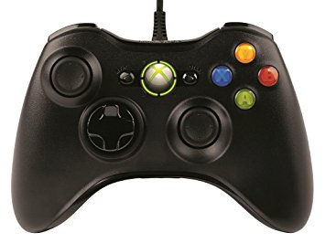

 | 後ろに重心をかける

 | 滑走
 | つかむ/離す・長押しで投げる

